引継面談 時間予約(参照)（企業担当者）
プロジェクト名 |  |  | システム名 |  |  | 画面レイアウト設計書 |  |  |  |  |  |  |  | 作成者 | 作成日 |  | 更新者 | 更新日
LMS学習管理システム |  |  | 0 |  |  | 引継面談 時間予約(参照)（企業担当者） |  |  |  |  |  |  |  | 金城 | 2017-02-01 |  | 櫻井 | 2018-03-05

 | 画面イメージ

 | ・予約前、編集期限前
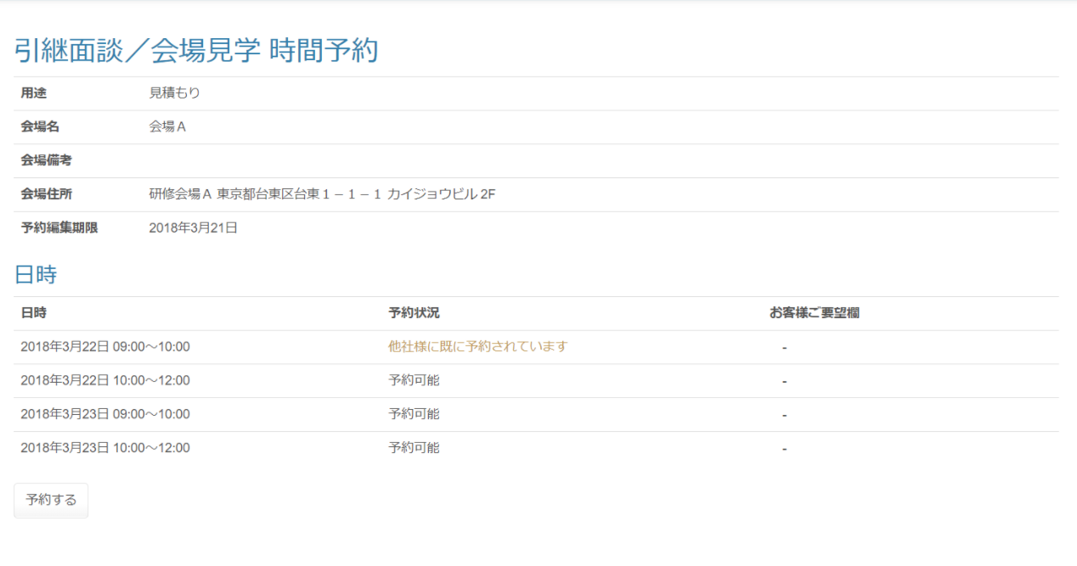

 | ・予約後、編集期限前
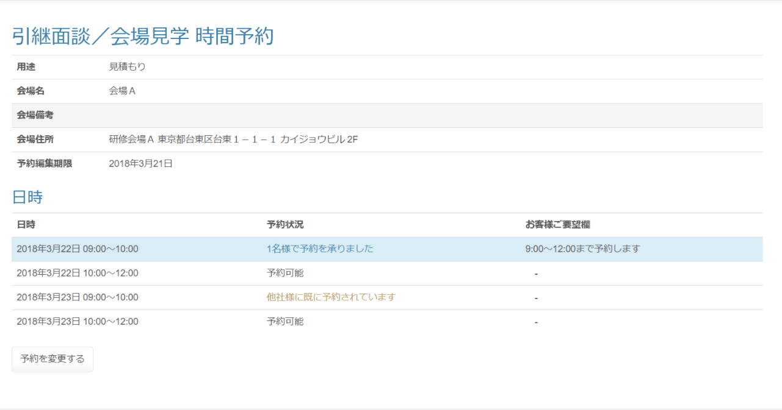

予約済みの場合、背景色変更

既に別企業が予約済みの場合

 | ・編集期限後
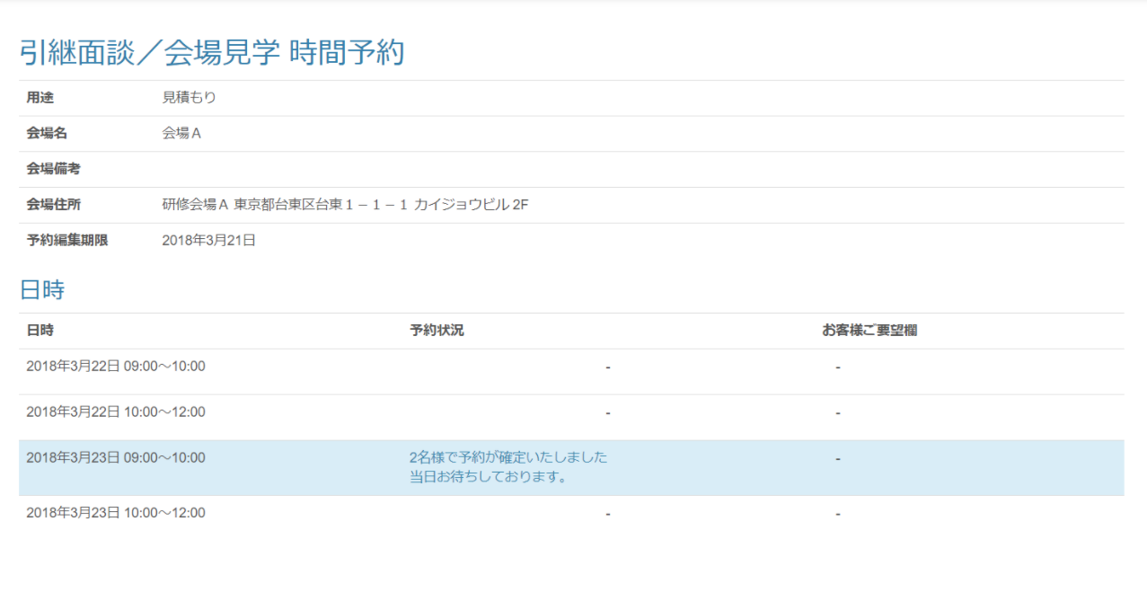

 | 出力仕様
 | No | 項目名 |  | データ元 |  |  |  |  |  |  |  | 備考
 |  |  |  | テーブル名 |  |  |  | フィールド
 | 会場情報
 | 1 | 会場名 |  | m_place |  |  |  | place_name
 | 2 | 会場備考 |  | m_place |  |  |  | place_note
 | 3 | 会場住所 |  | m_place |  |  |  | place_description
 | 4 | 用途 |  | m_meeting_schedule |  |  |  | purpose
 | 5 | 予約編集期限 |  | m_meeting_schedule |  |  |  | edit_limit |  |  |  | yyyy年M月d日
 | スケジュール一覧
 | 6 | 面談日付 |  | m_meeting_schedule_detail |  |  |  | meeting_date |  |  |  | パラメーターとして渡された面談対象会場IDに紐づく面談スケジュール詳細を取得する。
 | 7 | 面談時刻 |  | m_meeting_schedule_detail |  |  |  | meeting_time
 | 8 | 予約状況 |  | t_meeting_company |  |  |  | join_amount |  |  |  | 〇編集期限前 ・ログインユーザーに紐づく企業が該当の面談時刻に予約している場合 →【面談スケジュール詳細-参加人数】名様で予約を承りました。 ・該当の面談時刻にログインしているユーザーに紐づく企業以外が予約している場合 →他社様にすでに予約されています。 ・該当の面談時刻にどの企業も予約していない場合 →予約可能 〇編集期限後 ・ログインユーザーに紐づく企業が該当の面談時刻に予約している場合 →【面談スケジュール詳細-参加人数】名様で予約が確定いたしました。 当日お待ちしております。

 | 9 | お客様ご要望欄 |  | t_meeting_company |  |  |  | company_request |  |  |  | 取得した『面談スケジュール詳細』と紐づくデータを表示する
 | 10 | 警告メッセージ |  | - |  |  |  | - |  |  |  | 画面を表示した日時が編集期限より後、かつ予約をしていない場合表示
 | 11 | 予約する（ボタン） |  | - |  |  |  | - |  |  |  | 予約編集期限がログインした日時より前の場合表示しない
 | 12 | 予約を変更する（ボタン） |  | - |  |  |  | - |  |  |  | 予約編集期限がログインした日時より前の場合表示しない

 | ◆『予約する』ボタン押下時

 | 入力仕様
 | No | 項目名 | 物理名 |  | コントロール |  | 必須 |  | 桁数 | 最小値 | 最大値 |  | 属性 |  |  | 備考
 | 1 | 面談対象会場ID | meetingPlaceId |  | hidden |  | ○ |  | - | - | - |  | 半角数字
 | 2 | 予約を変更する | - |  | 送信ボタン |  | - |  | - | - | - |  | /schedule/meeting/reserve/regist

 | その他 入力仕様
 | No | 項目名 | エラー条件 |  |  |  |  | 挙動 |  |  |  |  |  | エラー文
 | 1 | 面談対象会場ID | 企業担当者の場合、ログインしているユーザーの企業IDが面談対象会場に紐づく面談対象企業に存在しない場合 |  |  |  |  | エラー画面を表示する。 |  |  |  |  |  | -

 | 2 | 予約編集期限 | 企業担当者の場合、面談対象会場IDに紐づく面談スケジュールの予約編集期限がボタン押下時の日時より前の場合 |  |  |  |  | エラー画面を表示する。 |  |  |  |  |  | 予約編集期限が過ぎております。予約編集期限後は東京ITスクール事務局までお問い合わせください。

 | 3 | 公開フラグ | 「予約する」ボタン押下時にスケジュール公開されていない場合 |  |  |  |  | エラーメッセージを表示する。 |  |  |  |  |  | スケジュールが公開されていないため、予約を変更できません。

 | ◆『予約を変更する』ボタン押下時

 | 入力仕様
 | No | 項目名 | 物理名 |  | コントロール |  | 必須 |  | 桁数 | 最小値 | 最大値 |  | 属性 |  |  | 備考
 | 1 | 面談対象会場ID | meetingPlaceId |  | hidden |  | ○ |  | - | - | - |  | 半角数字
 | 2 | 予約を変更する | - |  | 送信ボタン |  | - |  | - | - | - |  | /schedule/meeting/reserve/update

 | その他 入力仕様
 | No | 項目名 | エラー条件 |  |  |  |  | 挙動 |  |  |  |  |  | エラー文
 | 1 | 面談対象会場ID | 企業担当者の場合、ログインしているユーザーの企業IDが面談対象会場に紐づく面談対象企業に存在しない場合 |  |  |  |  | エラー画面を表示する。 |  |  |  |  |  | -

 | 2 | 予約編集期限 | 企業担当者の場合、面談対象会場IDに紐づく面談スケジュールの予約編集期限がボタン押下時の日時より前の場合 |  |  |  |  | エラー画面を表示する。 |  |  |  |  |  | 予約編集期限が過ぎております。予約編集期限後は東京ITスクール事務局までお問い合わせください。

 | 3 | 公開フラグ | 「予約を変更する」ボタン押下時にスケジュール公開されていない場合 |  |  |  |  | エラーメッセージを表示する。 |  |  |  |  |  | スケジュールが公開されていないため、予約を変更できません。

引継面談 時間予約(参照) (講師)
プロジェクト名 |  |  | システム名 |  | 画面レイアウト設計書 |  |  | 作成者 | 作成日 | 更新者 | 更新日
LMS学習管理システム |  |  | 0 |  | 引継面談 時間予約(参照) (講師) |  |  | 金城 | 2017-02-01 | 櫻井 | 2018-03-05

 | 画面イメージ

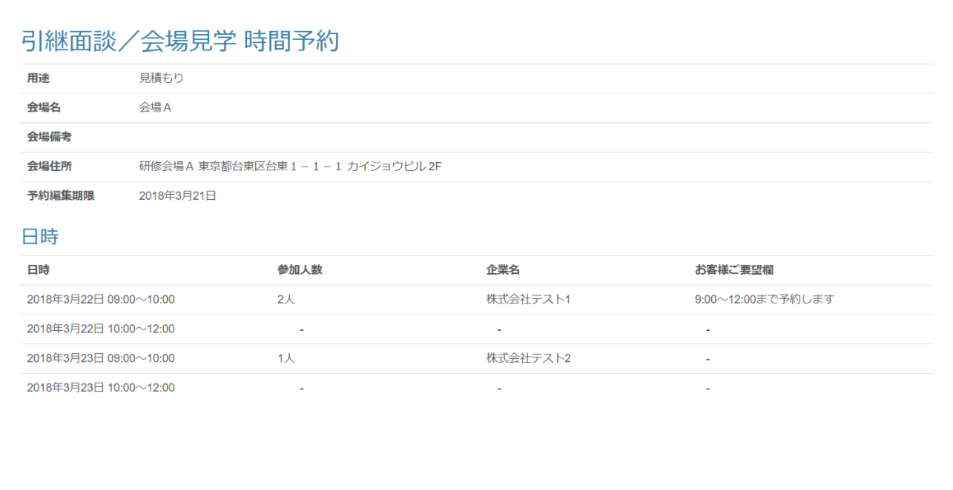

 | 出力仕様
 | No | 項目名 |  | データ元 |  |  | 備考
 |  |  |  | テーブル名 |  | フィールド
 | 会場情報
 | 1 | 面談対象会場ID |  | t_meeting_place |  | meeting_place_id | 非表示
 | 2 | 会場名 |  | m_place |  | place_name
 | 3 | 会場備考 |  | m_place |  | place_note
 | 4 | 会場住所 |  | m_place |  | place_description
 | 5 | 用途 |  | m_meeting_schedule |  | purpose
 | 6 | 予約編集期限 |  | m_meeting_schedule |  | edit_limit | yyyy年M月d日
 | 7 | 内部向けメモ |  | m_meeting_schedule |  | meeting_place_note
 | スケジュール一覧
 | 8 | 面談日付 |  | m_meeting_schedule_detail |  | meeting_date | yyyy年M月d日 ※パラメーターとして渡された面談対象会場IDに紐づく面談スケジュール詳細を取得する。

 | 9 | 面談時刻 |  | m_meeting_schedule_detail |  | meeting_time
 | 10 | 参加人数 |  | t_meeting_company |  | join_amount | 取得した『面談スケジュール詳細』と紐づくデータを表示する
 | 11 | 企業名 |  | m_company |  | company_name | 取得した『面談スケジュール詳細』と紐づくデータを表示する
 | 12 | お客様ご要望欄 |  | t_meeting_company |  | company_request | 取得した『面談スケジュール詳細』と紐づくデータを表示する
 | 13 | 予約する（ボタン） |  | - |  | - | ログインしたユーザーが講師の場合表示しない

引継面談 時間予約(参照)（管理者）
プロジェクト名 |  |  | システム名 |  |  | 画面レイアウト設計書 |  |  |  |  |  |  |  | 作成者 | 作成日 |  | 更新者 | 更新日
LMS学習管理システム |  |  | 0 |  |  | 引継面談 時間予約(参照)（管理者） |  |  |  |  |  |  |  | 金城 | 2017-02-01 |  | 櫻井 | 2018-03-05

 | 画面イメージ

 | ・予約前
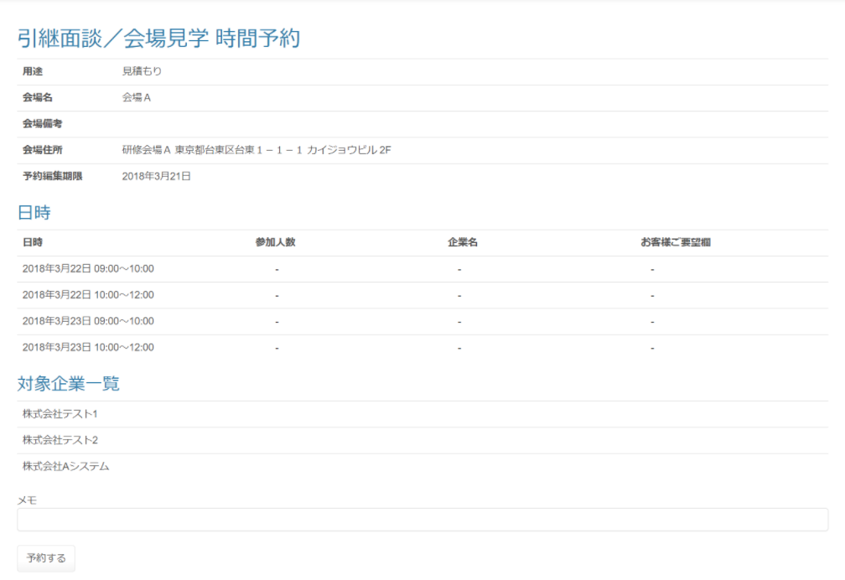

 | ・予約後
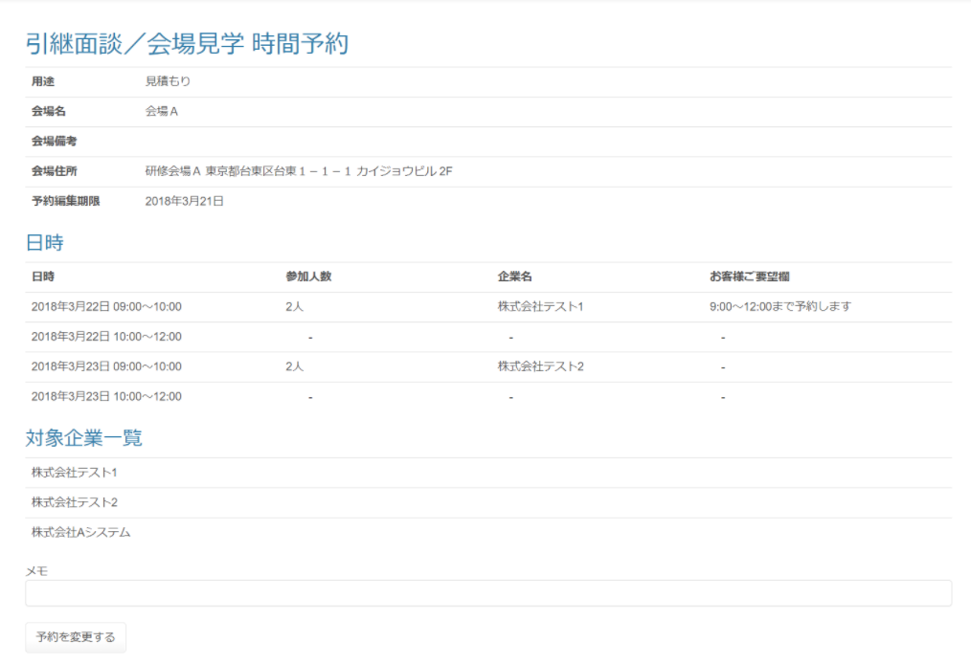

 | 出力仕様
 | No | 項目名 |  | データ元 |  |  |  |  |  |  |  | 備考
 |  |  |  | テーブル名 |  |  |  | フィールド
 | 会場情報
 | 1 | 会場名 |  | m_place |  |  |  | place_name
 | 2 | 会場備考 |  | m_place |  |  |  | place_note
 | 3 | 会場住所 |  | m_place |  |  |  | place_description
 | 4 | 用途 |  | m_meeting_schedule |  |  |  | purpose
 | 5 | 予約編集期限 |  | m_meeting_schedule |  |  |  | edit_limit |  |  |  | yyyy年M月d日
 | スケジュール一覧
 | 6 | 面談日付 |  | m_meeting_schedule_detail |  |  |  | meeting_date |  |  |  | パラメーターとして渡された面談対象会場IDに紐づく面談スケジュール詳細を取得する。
 | 7 | 面談時刻 |  | m_meeting_schedule_detail |  |  |  | meeting_time
 | 8 | 参加人数 |  | t_meeting_company |  |  |  | join_amount |  |  |  | 取得した『面談スケジュール詳細』と紐づくデータを表示する
 | 9 | 企業ID |  | m_company |  |  |  | company_id |  |  |  | 取得した『面談スケジュール詳細』と紐づくデータを表示する
 | 10 | 企業名 |  | m_company |  |  |  | company_name |  |  |  | 取得した『面談スケジュール詳細』と紐づくデータを表示する
 | 11 | お客様ご要望欄 |  | t_meeting_company |  |  |  | company_request |  |  |  | 取得した『面談スケジュール詳細』と紐づくデータを表示する
 | 12 | 予約する（ボタン） |  | - |  |  |  | -
 | 13 | 予約を変更する（ボタン） |  | - |  |  |  | -
 | メモ
 | 14 | 内部向けメモ |  | t_meeting_place |  |  |  | meeting_place_note

 | ◆『予約する』ボタン押下時

 | 入力仕様
 | No | 項目名 | 物理名 |  | コントロール |  | 必須 |  | 桁数 | 最小値 | 最大値 |  | 属性 |  |  | 備考
 | 1 | 面談対象会場ID | meetingPlaceId |  | hidden |  | ○ |  | - | - | - |  | 半角数字
 | 2 | 予約を変更する | - |  | 送信ボタン |  | - |  | - | - | - |  | /schedule/meeting/reserve/regist

 | その他 入力仕様
 | No | 項目名 | エラー条件 |  |  |  |  | 挙動 |  |  |  |  |  | エラー文
 | 1 | 面談対象会場ID | 企業担当者の場合、ログインしているユーザーの企業IDが面談対象会場に紐づく面談対象企業に存在しない場合 |  |  |  |  | エラー画面を表示する。 |  |  |  |  |  | -

 | ◆『予約を変更する』ボタン押下時

 | 入力仕様
 | No | 項目名 | 物理名 |  | コントロール |  | 必須 |  | 桁数 | 最小値 | 最大値 |  | 属性 |  |  | 備考
 | 1 | 面談対象会場ID | meetingPlaceId |  | hidden |  | ○ |  | - | - | - |  | 半角数字
 | 2 | 予約を変更する | - |  | 送信ボタン |  | - |  | - | - | - |  | /schedule/meeting/reserve/update

 | その他 入力仕様
 | No | 項目名 | エラー条件 |  |  |  |  | 挙動 |  |  |  |  |  | エラー文
 | 1 | 面談対象会場ID | 企業担当者の場合、ログインしているユーザーの企業IDが面談対象会場に紐づく面談対象企業に存在しない場合 |  |  |  |  | エラー画面を表示する。 |  |  |  |  |  | -

